量化一-结算数据
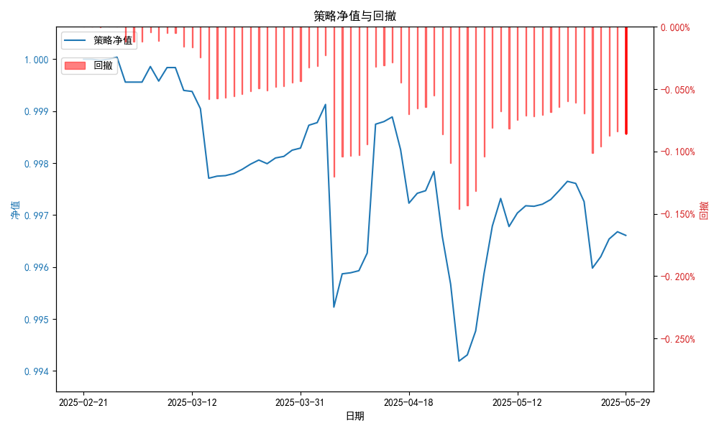
统计日期 | 2025-05-29 | （金额单位：元）
一、账户资产及收益情况
账户名称 | 量化一
账户编号 | 85001
资产单元名称 | 量化一-投机单元 | 权益类一单元
单元资产净值 | 5,859,720.03 | 24,038,441.14
账户资产净值 | 29,898,161.17
交易所回购 | - | 90,943.34
总盈利/亏损（不含逆回购） | -198572.74
收益率（不含逆回购） | -0.6619%
总盈利/亏损（含逆回购） | -101838.83
收益率（含逆回购） | -0.3395%
二、净值列示
实收资本 | 30,000,000.00
资产净值 | 29,898,161.17
总份额 | 30,000,000.00
期初单位净值 | 1.00
昨日单位净值 | 0.99661
单位净值 | 0.99661
日净值增长率 | -0.00046%
三、保证金使用情况
占用 | 429,163.20 | -
账户权益 | 5,859,720.03 | -
风险度 | 7.41% | -
四、交易情况
交易方向及数量 | 今日交易: 2 只股指期货合约, 0 只股指期权合约， 成交金额 999.55 万元 卖出开仓: IM2506(3 手), 买入开仓: IH2506(6 手), 卖出平仓: IH2506(2 手) | 买入股票: 770 只, 卖出股票: 0 只, 股票合计成交金额: 444.54 万元
五、持仓情况
持仓品种及数量 | 当前持有: 2 只股指期货合约, 0 只股指期权合约 多仓: IH2506(4 手), 空仓: IM2506(3 手) | 股票: 771 只
注: 1、总盈利/亏损(不含逆回购): 根据032盈亏数据计算,未扣除中金所申报费。 2、总盈利/亏损（含逆回购）：已扣除中金所申报费；按照O32盈亏数据计算的未扣除申报费的金额为：-107629.4 元。

量化一-收盘数据
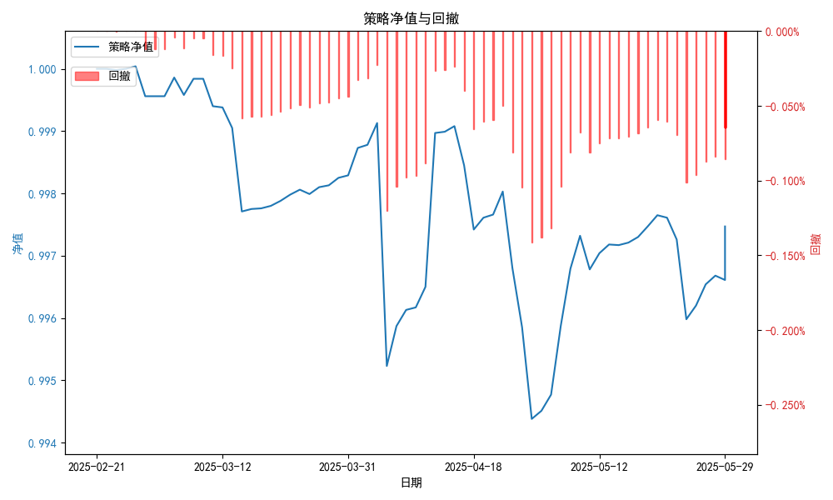
统计日期 | 2025-05-29 | （金额单位：元）
一、账户资产及收益情况
账户名称 | 量化一
账户编号 | 85001
资产单元名称 | 量化一-投机单元 | 权益类一单元
单元资产净值 | 5,885,719.94 | 24,038,441.14
账户资产净值 | 29,924,161.08
交易所回购 | - | 90,943.34
盈利/亏损（不含逆回购） | -114,280.06 | -52,502.29
总盈利/亏损（不含逆回购） | -166,782.35
收益率（不含逆回购） | -0.5559%
盈利/亏损（含逆回购） | -114,280.06 | 38,441.14
总盈利/亏损（含逆回购） | -75,838.92
收益率（含逆回购） | -0.2528%
二、净值列示
实收资本 | 30,000,000.00
资产净值 | 29,924,161.08
总份额 | 30,000,000.00
期初单位净值 | 1.00
昨日单位净值 | 0.99747
单位净值 | 0.99747
日净值增长率 | 0.0002%
三、保证金使用情况
占用 | 429,163.20 | -
账户权益 | 5,885,719.94 | -
风险度 | 7.2916% | -
四、交易情况
交易方向及数量 | 今日交易: 2 只股指期货合约, 0 只股指期权合约， 成交金额 999.55 万元 卖出开仓: IM2506(3 手), 买入开仓: IH2506(6 手), 卖出平仓: IH2506(2 手) | 买入股票: 770 只, 卖出股票: 0 只, 股票合计成交金额: 444.54 万元
五、持仓情况
持仓品种及数量 | 当前持有: 2 只股指期货合约, 0 只股指期权合约 多仓: IH2506(4 手), 空仓: IM2506(3 手) | 股票: 771 只
注: 1、盈利/亏损（不含逆回购）数据暂未包含中金所申报费，盈利/亏损（含逆回购）数据已包含中金所申报费。

量化二-结算数据
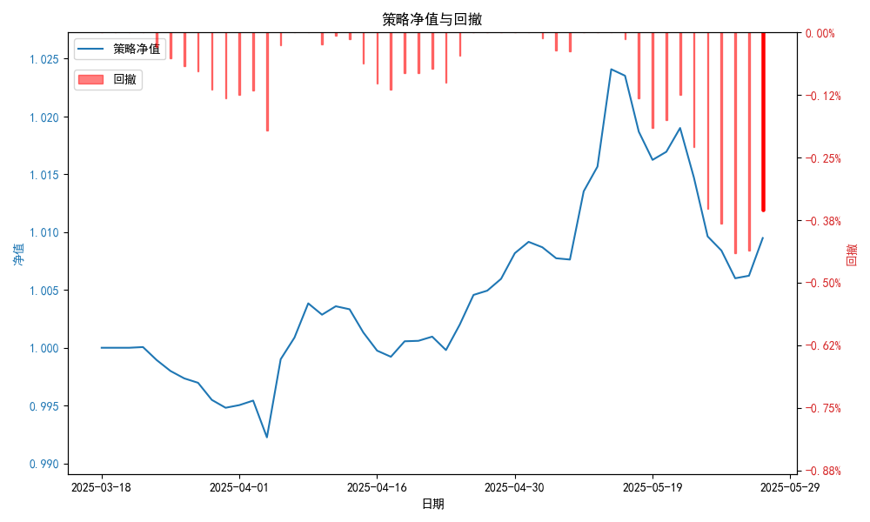
统计日期 | 2025-05-29, （金额单位：元）
一、账户资产及收益情况
账户名称 | 量化二
账户编号 | 85012
资产单元名称 | 量化二-投机单元
账户资产净值 | 10,094,882.80
总盈利/亏损 | 94,882.80
收益率 | 0.9196%
二、净值列示
实收资本 | 10,000,000.00
资产净值 | 10,094,882.80
总份额 | 10,000,000.00
期初单位净值 | 1.00
昨日单位净值 | 1.00949
单位净值 | 1.00949
日净值增长率 | -0.00017%
三、保证金使用情况
占用 | 1,613,606.75
账户权益 | 10,094,882.80
风险度 | 16.0394%
四、交易情况
交易方向及数量 | 今日交易 34 只期货合约 成交金额 1118.08 万元 卖出开仓: 8 只 买入平仓: 12 只 买入开仓: 8 只 卖出平仓: 6 只
五、持仓情况
持仓品种及数量 | 共持仓 38只期货，其中多仓: 19 只,空仓: 19 只
注：交易情况中的商品期货数量未去重。

量化二-收盘数据
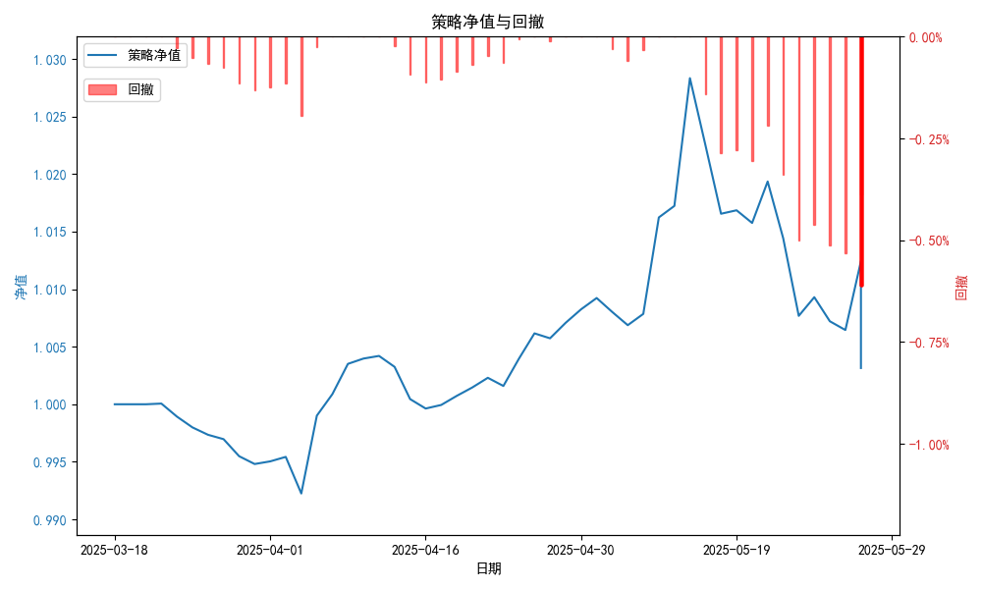
统计日期 | 2025-05-29, （金额单位：元）
一、账户资产及收益情况
账户名称 | 量化二
账户编号 | 85012
资产单元名称 | 量化二-投机单元
账户资产净值 | 10,031,521.00
总盈利/亏损 | 31,521.00
收益率 | 0.3152%
二、净值列示
实收资本 | 10,000,000.00
资产净值 | 10,031,521.00
总份额 | 10,000,000.00
期初单位净值 | 1.00
昨日单位净值 | 1.00315
单位净值 | 1.00315
日净值增长率 | 0.00021%
三、保证金使用情况
占用 | 916,078.60
账户权益 | 10,031,521.00
风险度 | 9.132%
四、交易情况
交易方向及数量 | 今日交易 34 只期货合约 成交金额 1118.08 万元 卖出开仓: 8 只 买入平仓: 12 只 买入开仓: 8 只 卖出平仓: 6 只
五、持仓情况
持仓品种及数量 | 共持仓 38只期货，其中多仓: 19 只,空仓: 19 只
注：交易情况中的商品期货数量未去重。

量化三-结算数据

统计日期 | 2025-05-29, （金额单位：元）
一、账户资产及收益情况
账户名称 | 量化二
账户编号 | 85012
资产单元名称 | 量化二-投机单元
账户资产净值 | 10,094,882.80
总盈利/亏损 | 5,094,882.80
收益率 | 0.9196%
二、净值列示
实收资本 | 10,000,000.00
资产净值 | 10,094,882.80
总份额 | 10,000,000.00
期初单位净值 | 1.00
昨日单位净值 | 1.00949
单位净值 | 1.00949
日净值增长率 | -0.00017%
三、保证金使用情况
占用 | 1,613,606.75
账户权益 | 10,094,882.80
风险度 | 16.0394%
四、交易情况
交易方向及数量 | 《成交回报》统计 今日交易 34 只期货, 成交金额 1118.08 万元,其中 1,国债期货: 卖出开仓: 1只 (tl2507) 买入平仓: 1只 (tlc2510) 买入开仓: 2只 (t2507,ts2507) 卖出平仓: 4只 (ts2509,tf2506,tl509,TA509) 2,黄金期货: 买入平仓: 1只 (au2507) 3,铜期货: 卖出开仓: 1只 (cu2510) 买入平仓: 1只 (cu2510) 4,其他品种: 卖出开仓: 6只 (FG509,SA509,a2507,l2509,m2509,y2509) 买入平仓: 9只 (CJ509,c2507,i2509,m2509,y2509,cs2507,jd2507,pp2509,si2509) 买入开仓: 6只 (OI509,IH2506,i2509,p2509,cs2507,eg2509) 卖出平仓: 2只 (MA509,OI509)
五、持仓情况
持仓品种及数量 | 共持仓: 38 只期货, 其中: 国债期货 6只 (空仓: 3只,多仓: 3只) 黄金期货 1只 (多仓: 1只) 铜期货 2只 (空仓: 1只,多仓: 1只) 其他品种 29只 (空仓: 12只,多仓: 17只)
注：交易情况中的商品期货数量未去重。

量化三-收盘数据

统计日期 | 2025-05-29, （金额单位：元）
一、账户资产及收益情况
账户名称 | 量化二
账户编号 | 85012
资产单元名称 | 量化二-投机单元
账户资产净值 | 10,031,521.00
总盈利/亏损 | 31,521.00
收益率 | 0.3152%
二、净值列示
实收资本 | 10,000,000.00
资产净值 | 10,031,521.00
总份额 | 10,000,000.00
期初单位净值 | 1.00
昨日单位净值 | 1.00315
单位净值 | 1.00315
日净值增长率 | 0.00021%
三、保证金使用情况
占用 | 1,613,606.75
账户权益 | 10,031,521.00
风险度 | 16.09
四、交易情况
交易方向及数量 | 《成交回报》统计 今日交易 34 只期货, 成交金额 1118.08 万元,其中 1,国债期货: 卖出开仓: 1只 (tl2507) 买入平仓: 1只 (tlc2510) 买入开仓: 2只 (t2507,ts2507) 卖出平仓: 4只 (ts2509,tf2506,tl509,TA509) 2,黄金期货: 买入平仓: 1只 (au2507) 3,铜期货: 卖出开仓: 1只 (cu2510) 买入平仓: 1只 (cu2510) 4,其他品种: 卖出开仓: 6只 (FG509,SA509,a2507,l2509,m2509,y2509) 买入平仓: 9只 (CJ509,c2507,i2509,m2509,y2509,cs2507,jd2507,pp2509,si2509) 买入开仓: 6只 (OI509,IH2506,i2509,p2509,cs2507,eg2509) 卖出平仓: 2只 (MA509,OI509)
五、持仓情况
持仓品种及数量 | 共持仓: 38 只期货, 其中: 国债期货 6只 (空仓: 3只,多仓: 3只) 黄金期货 1只 (多仓: 1只) 铜期货 2只 (空仓: 1只,多仓: 1只) 其他品种 29只 (空仓: 12只,多仓: 17只)
注：交易情况中的商品期货数量未去重。

